Feuil1
Distance entre les fonds des housings |  |  |  | profondeur Polaris | 48.214
 |  |  |  | profondeur Drexler | 48.277
 |  |  |  |  |  |  | in top (position limitante) |  |  | in mid arr |  |  | in bot |  |  | in mid av
Gauche |  |  |  |  | flottemement de l'arbre susp top (paramètre arbitraire) | 5 |  | flottemement de l'arbre susp top (paramètre arbitraire) | 5 |  | flottemement de l'arbre susp top (paramètre arbitraire) | 5 |  | flottemement de l'arbre susp top (paramètre arbitraire) | 5
in (ligne) out (colonne) | bot | mid | top
mid av | 387.252 | 376.674 | 367.61 |  | longueur du driveshaft final | 361.208 |  | longueur du driveshaft final | 362.055 |  | longueur du driveshaft final | 363.429 |  | longueur du driveshaft final | 362.61
bot | 386.363 | 376.812 | 368.429 |  | brut à acheter (in et mm) | 381 | 15 | brut à acheter (in et mm) | 381 | 15 | brut à acheter (in et mm) | 381 | 15 | brut à acheter (in et mm) | 381 | 15
mid arr | 386.863 | 376.187 | 367.055 |  | longueur à couper de chaque côté | 9.896 |  | longueur à couper de chaque côté | 9.4725 |  | longueur à couper de chaque côté | 8.7855 |  | longueur à couper de chaque côté | 9.195
top | 387.778 | 376.041 | 366.208 |  | distance approx entre le fond housing et l'arbre en position sortie (housing éloignés et arbre plaqué) | 26.57 |  | distance approx entre le fond housing et l'arbre en position sortie (housing éloignés et arbre plaqué) | 24.808 |  | distance approx entre le fond housing et l'arbre en position sortie (housing éloignés et arbre plaqué) | 22.934 |  | distance approx entre le fond housing et l'arbre en position sortie (housing éloignés et arbre plaqué) | 24.642
amplitude max |  |  | 21.57 |  | distance approx entre le bord housing et l'arbre en position sortie Polaris et Drexler (housing éloignés) | 21.644 | 21.707 | distance approx entre le bord housing et l'arbre en position sortie Polaris et Drexler (housing éloignés) | 23.406 | 23.469 | distance approx entre le bord housing et l'arbre en position sortie Polaris et Drexler (housing éloignés) | 25.28 | 25.343 | distance approx entre le bord housing et l'arbre en position sortie Polaris et Drexler (housing éloignés) | 23.572 | 23.635
 |  |  |  |  | distance approx entre le bord housing et le centre du tripode Polaris et Drexler (housing éloignés) | 4.3212 | 4.3842 | distance approx entre le bord housing et le centre du tripode Polaris et Drexler (housing éloignés) | 6.0832 | 6.1462 | distance approx entre le bord housing et le centre du tripode Polaris et Drexler (housing éloignés) | 7.9572 | 8.0202 | distance approx entre le bord housing et le centre du tripode Polaris et Drexler (housing éloignés) | 6.2492 | 6.3122

Droite |  |  |  |  | flottemement de l'arbre susp top (paramètre arbitraire) | 5 |  | flottemement de l'arbre susp top (paramètre arbitraire) | 5 |  | flottemement de l'arbre susp top (paramètre arbitraire) | 5 |  | flottemement de l'arbre susp top (paramètre arbitraire) | 5
in (ligne) out (colonne) | bot | mid | top
mid av | 426.849 | 416.327 | 407.063 |  | longueur du driveshaft final | 400.797 |  | longueur du driveshaft final | 401.562 |  | longueur du driveshaft final | 402.802 |  | longueur du driveshaft final | 402.063
bot | 426.043 | 416.452 | 407.802 |  | brut à acheter (in et mm) | 431.8 | 17 | brut à acheter (in et mm) | 431.8 | 17 | brut à acheter (in et mm) | 431.8 | 17 | brut à acheter (in et mm) | 431.8 | 17
mid arr | 426.497 | 415.887 | 406.562 |  | longueur à couper de chaque côté | 15.5015 |  | longueur à couper de chaque côté | 15.119 |  | longueur à couper de chaque côté | 14.499 |  | longueur à couper de chaque côté | 14.8685
top | 427.319 | 415.755 | 405.797 |  | distance approx entre le fond housing et l'arbre en position sortie (housing éloignés et arbre plaqué) | 26.522 |  | distance approx entre le fond housing et l'arbre en position sortie (housing éloignés et arbre plaqué) | 24.935 |  | distance approx entre le fond housing et l'arbre en position sortie (housing éloignés et arbre plaqué) | 23.241 |  | distance approx entre le fond housing et l'arbre en position sortie (housing éloignés et arbre plaqué) | 24.786
amplitude max |  |  | 21.522 |  | distance approx entre le bord housing et l'arbre en position sortie Polaris et Drexler (housing éloignés et arbre plaqué) | 21.692 | 21.755 | distance approx entre le bord housing et l'arbre en position sortie Polaris et Drexler (housing éloignés et arbre plaqué) | 23.279 | 23.342 | distance approx entre le bord housing et l'arbre en position sortie Polaris et Drexler (housing éloignés et arbre plaqué) | 24.973 | 25.036 | distance approx entre le bord housing et l'arbre en position sortie Polaris et Drexler (housing éloignés et arbre plaqué) | 23.428 | 23.491
 |  |  |  |  | distance approx entre le bord housing et le centre du tripode Polaris et Drexler (housing éloignés et arbre plaqué) | 4.3692 | 4.4322 | distance approx entre le bord housing et le centre du tripode Polaris et Drexler (housing éloignés et arbre plaqué) | 5.9562 | 6.0192 | distance approx entre le bord housing et le centre du tripode Polaris et Drexler (housing éloignés et arbre plaqué) | 7.6502 | 7.7132 | distance approx entre le bord housing et le centre du tripode Polaris et Drexler (housing éloignés et arbre plaqué) | 6.1052 | 6.1682
driveshafts RCV (in) | driveshafts RCV (mm) |  | facteur de conversion
11 | 279.4 |  | 25.4
13 | 330.2
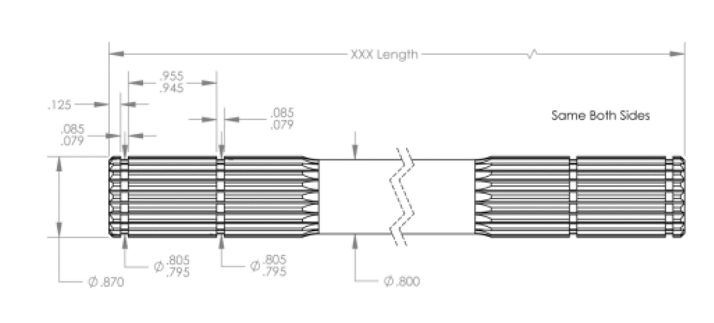
15 | 381
17 | 431.8
19 | 482.6
21.08 | 535.432
23 | 584.2

 | moyenne | plus ou moins
diamètre gorge circlips | 20.32 | 0.127
largeur gorge circlips | 2.0828 | 0.0762
dépassement axe % gorge | 3.175 | 0
écartement bords gorges (largeur tripodes) | 24.13 | 0.127

35.476

